LT Daily MAX
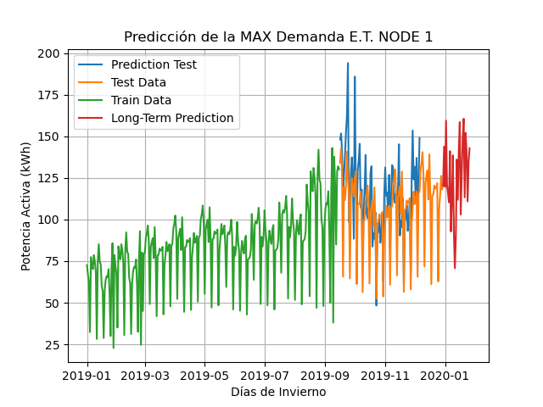
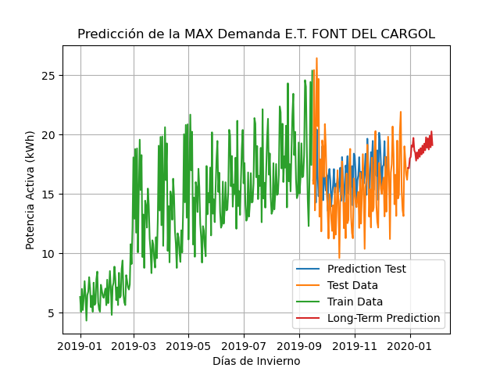
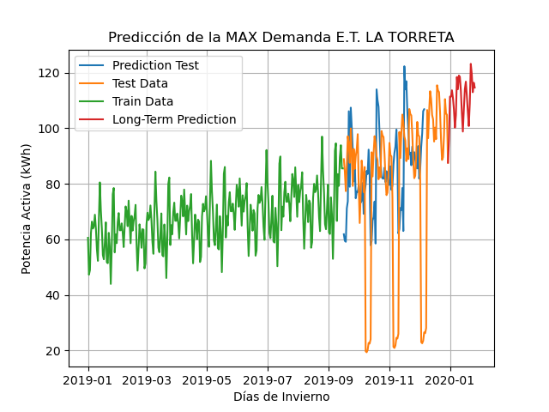
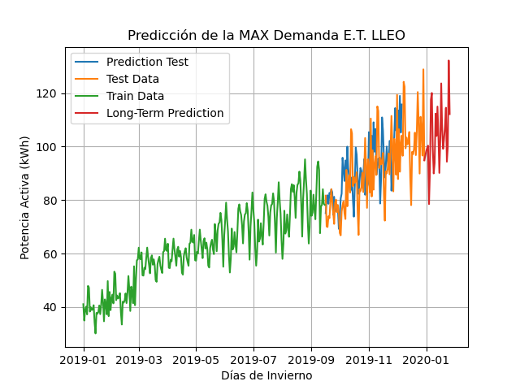
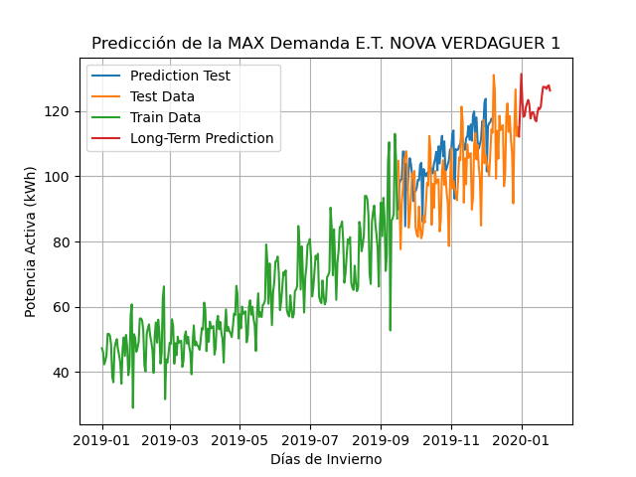
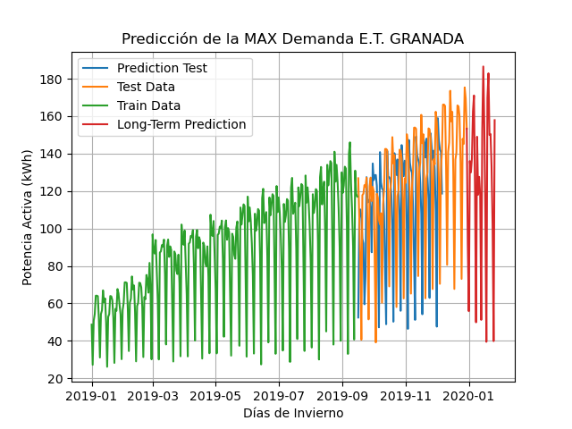
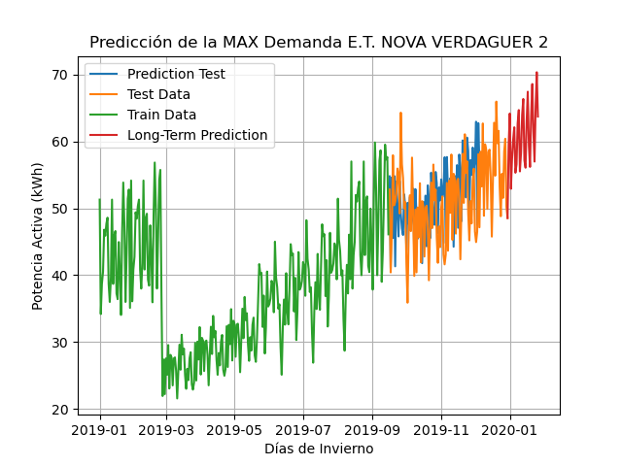
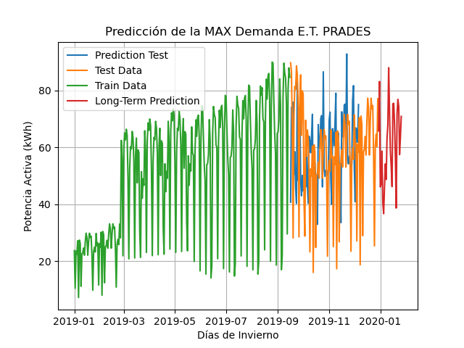
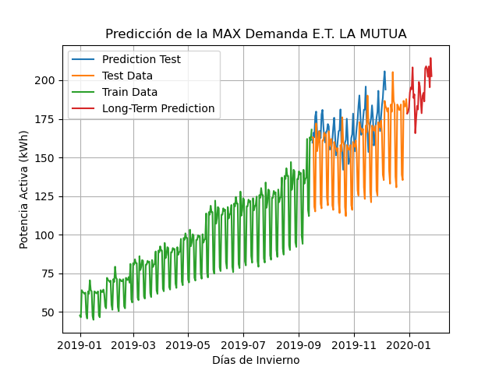
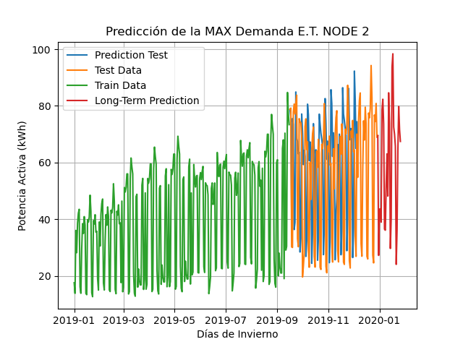
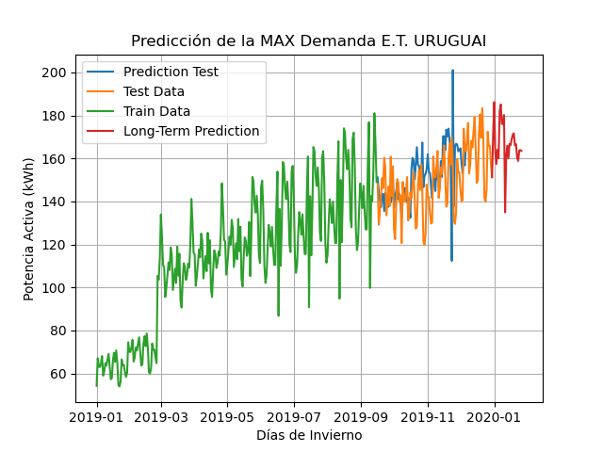
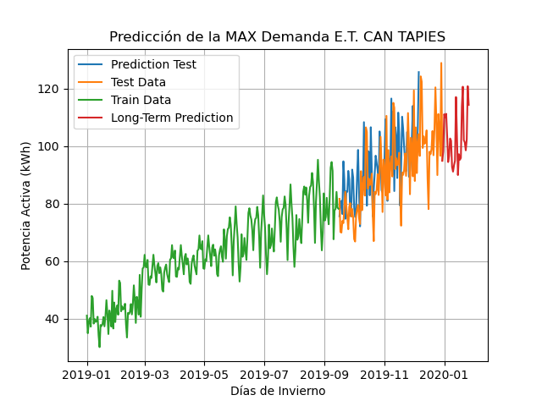
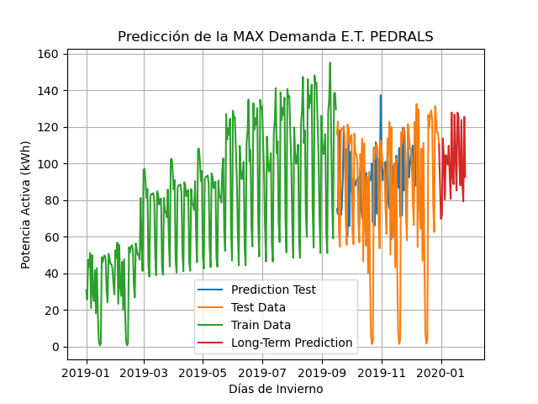
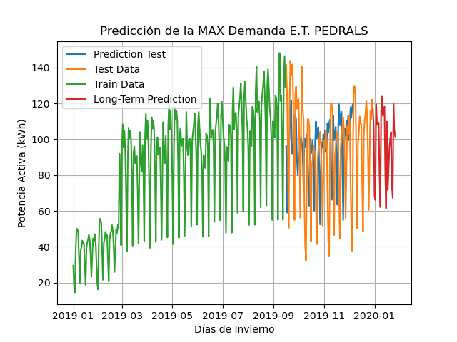
Date_Time | E.T. LA TORRETA | E.T. CUARTEL | E.T. URUGUAI | E.T. PEDRALS | E.T. ECUADOR | E.T. CAN TAPIES | E.T. LLEÓ | E.T. GRANADA | E.T. COSTA BRAVA | E.T. PRADES | E.T. NOVA VERDAGUER 1 | E.T. NOVA VERDAGUER 2 | E.T. FONT DEL CARGOL | E.T. LA MUTUA | E.T. NODE 1 | E.T. NODE 2
1-Feb-23 | 87.6083 | 228.34613 | 151.28208 | 116.58168 | 110.42309 | 94.90997 | 153.29995 | 99.4356 | 28.56514 | 65.86661 | 112.23101 | 48.54557 | 17.18107 | 178.4592 | 120.4308 | 69.50578
2-Feb-23 | 95.76482 | 249.38054 | 171.16345 | 106.91594 | 89.40863 | 98.10341 | 120.71464 | 93.98306 | 19.19308 | 54.10441 | 120.73618 | 59.45543 | 17.16243 | 179.36418 | 143.78665 | 27.23027
3-Feb-23 | 111.34772 | 155.22658 | 186.19194 | 68.29186 | 69.66457 | 111.08002 | 97.75802 | 94.96492 | 25.44435 | 70.89859 | 131.37114 | 64.16849 | 17.98628 | 182.53555 | 119.67981 | 43.5603
4-Feb-23 | 111.35784 | 236.24208 | 162.75607 | 66.07287 | 71.41326 | 110.02153 | 93.08859 | 97.32851 | 28.17753 | 69.59284 | 122.67064 | 52.91732 | 18.11959 | 191.96339 | 159.47604 | 43.67001
5-Feb-23 | 113.64629 | 185.31126 | 157.44531 | 119.55373 | 113.60652 | 111.22279 | 99.88279 | 97.16636 | 31.62065 | 69.77182 | 118.24055 | 57.36675 | 19.08931 | 195.32263 | 120.64405 | 38.97254
6-Feb-23 | 110.92257 | 179.98543 | 164.07568 | 108.33839 | 103.31355 | 103.38147 | 200.80792 | 98.65119 | 24.47819 | 59.44179 | 118.48876 | 60.25481 | 18.96021 | 194.1487 | 115.92384 | 78.60578
7-Feb-23 | 106.72087 | 257.42627 | 160.1102 | 107.92148 | 80.25629 | 94.46528 | 187.73648 | 96.28234 | 34.81226 | 64.51421 | 121.15445 | 62.10973 | 19.71676 | 208.34601 | 110.3252 | 82.35382
8-Feb-23 | 100.19801 | 267.01407 | 181.98488 | 109.37857 | 104.51438 | 96.6492 | 190.6161 | 94.57881 | 27.67124 | 54.33758 | 122.37087 | 55.31597 | 18.66424 | 188.58525 | 141.08609 | 73.60607
9-Feb-23 | 104.65858 | 236.32845 | 185.1217 | 80.30437 | 102.19712 | 102.65064 | 180.18274 | 97.36697 | 27.49784 | 45.88419 | 123.39813 | 56.57764 | 18.47986 | 190.8311 | 92.85522 | 36.49035
10-Feb-23 | 118.41064 | 136.93347 | 176.16103 | 62.10414 | 99.2784 | 101.86066 | 164.89235 | 95.37556 | 31.85639 | 38.97507 | 121.96134 | 62.69337 | 17.80114 | 165.67371 | 112.01217 | 36.12129
11-Feb-23 | 114.01311 | 181.4604 | 175.89107 | 115.52322 | 109.64128 | 92.73724 | 89.81097 | 98.0079 | 32.13438 | 62.63494 | 117.69897 | 64.68558 | 18.49512 | 175.63931 | 138.61191 | 52.12228
12-Feb-23 | 118.95558 | 121.44447 | 180.18925 | 123.85885 | 92.91033 | 91.12228 | 79.1867 | 100.41132 | 28.39786 | 68.15582 | 119.16364 | 55.51858 | 17.97892 | 183.38055 | 92.89559 | 63.05225
13-Feb-23 | 118.50014 | 196.26003 | 134.94783 | 113.00269 | 80.66754 | 93.33216 | 131.83243 | 99.57211 | 24.70974 | 67.72654 | 119.70705 | 58.30977 | 18.72075 | 181.09502 | 70.77553 | 48.17548
14-Feb-23 | 113.43493 | 256.85321 | 160.98383 | 116.82867 | 127.7421 | 94.90887 | 149.82619 | 98.9779 | 32.49084 | 72.05149 | 119.10312 | 63.97796 | 18.12485 | 198.87218 | 89.03073 | 84.62933
15-Feb-23 | 105.4384 | 292.97739 | 165.86746 | 118.19253 | 92.88029 | 117.05998 | 197.90204 | 97.11462 | 31.94326 | 48.6972 | 117.2998 | 66.34418 | 18.85027 | 196.03761 | 136.04529 | 73.87715
16-Feb-23 | 98.79852 | 281.37152 | 159.99855 | 80.60087 | 88.64245 | 103.52995 | 173.80711 | 94.00819 | 23.63991 | 57.9494 | 116.8286 | 57.16082 | 18.32575 | 187.61403 | 111.89459 | 29.6787
17-Feb-23 | 106.92177 | 193.84329 | 166.737 | 61.43031 | 126.69128 | 89.94386 | 130.66083 | 94.61287 | 34.86395 | 66.91145 | 119.25802 | 56.06857 | 19.06763 | 178.62851 | 141.43228 | 40.44128
18-Feb-23 | 114.01127 | 246.43489 | 166.14735 | 109.86368 | 103.40589 | 97.18514 | 129.12852 | 95.35945 | 33.19753 | 62.60123 | 121.01161 | 63.06646 | 18.4566 | 189.79088 | 158.58197 | 93.74825
19-Feb-23 | 116.75079 | 205.95285 | 168.90593 | 71.63431 | 85.20324 | 95.25316 | 151.62776 | 94.82955 | 26.07398 | 60.42153 | 120.6137 | 67.42502 | 19.23256 | 191.79922 | 103.00862 | 98.39786
20-Feb-23 | 111.76041 | 215.24228 | 170.92012 | 82.66804 | 127.76073 | 95.89148 | 153.63058 | 96.79328 | 22.64385 | 51.73687 | 121.33717 | 59.33349 | 18.67579 | 186.28339 | 127.52648 | 72.55468
21-Feb-23 | 106.02627 | 274.30048 | 171.66045 | 94.8895 | 125.27309 | 113.75075 | 138.03734 | 97.22227 | 30.16113 | 52.49126 | 124.85512 | 56.18657 | 19.76775 | 207.66791 | 149.07532 | 70.02282
22-Feb-23 | 100.77982 | 259.98645 | 166.01863 | 100.426 | 98.28672 | 120.65057 | 68.07162 | 96.06821 | 34.50987 | 36.07924 | 127.42026 | 63.87529 | 18.88884 | 209.03351 | 160.57932 | 65.76473
23-Feb-23 | 108.93731 | 257.35419 | 166.64955 | 104.00031 | 87.92106 | 102.08644 | 142.03633 | 96.8282 | 22.63389 | 42.26848 | 127.42677 | 68.57349 | 19.67624 | 207.34563 | 113.30563 | 24.05717
24-Feb-23 | 123.14762 | 157.69482 | 160.51381 | 74.17887 | 123.71159 | 101.29082 | 187.35336 | 97.21945 | 25.71226 | 58.1287 | 127.27687 | 61.50496 | 18.74099 | 202.30334 | 152.03546 | 36.10101
25-Feb-23 | 119.5196 | 230.22397 | 158.82535 | 67.26673 | 89.39767 | 98.53523 | 141.31207 | 97.89551 | 26.55553 | 70.82137 | 126.78089 | 56.9825 | 19.89434 | 208.95926 | 140.03847 | 64.20824
26-Feb-23 | 112.94676 | 134.6088 | 163.7235 | 119.78442 | 79.2553 | 102.33791 | 96.53265 | 98.64662 | 33.60431 | 62.69654 | 127.63448 | 65.23413 | 18.92371 | 195.42374 | 110.89344 | 79.8031
27-Feb-23 | 116.36415 | 244.03319 | 163.89532 | 105.27206 | 125.43855 | 120.8242 | 85.58799 | 98.77507 | 21.68822 | 59.33994 | 127.88137 | 70.33892 | 20.26516 | 214.43152 | 134.79799 | 71.63579
28-Feb-23 | 114.62635 | 258.23361 | 163.51915 | 101.58035 | 92.4528 | 114.33727 | 110.2664 | 98.57844 | 31.0599 | 52.59538 | 126.26881 | 63.71302 | 19.10988 | 202.65804 | 142.85033 | 67.45387

RMSE: | 33.18 | 74.61 | 16.52 | 36.07 | 36.96 | 12.139 | 37.7 | 10.01 | 6.31 | 21.74 | 12.46 | 7.034 | 3.54 | 29.16 | 22.85 | 31.689

LT Daily MIN
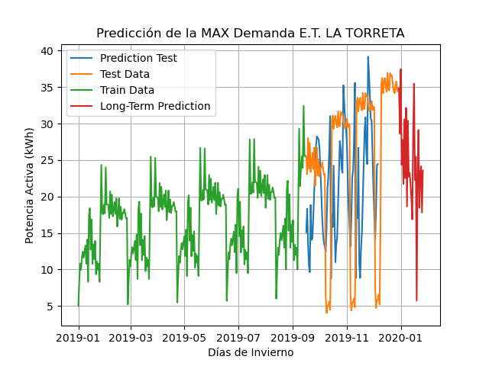
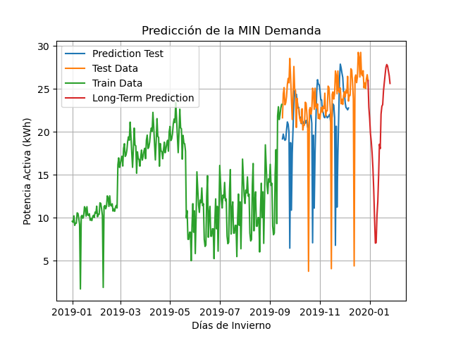
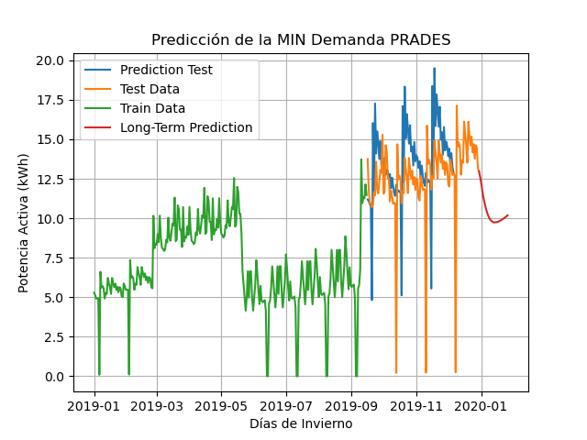
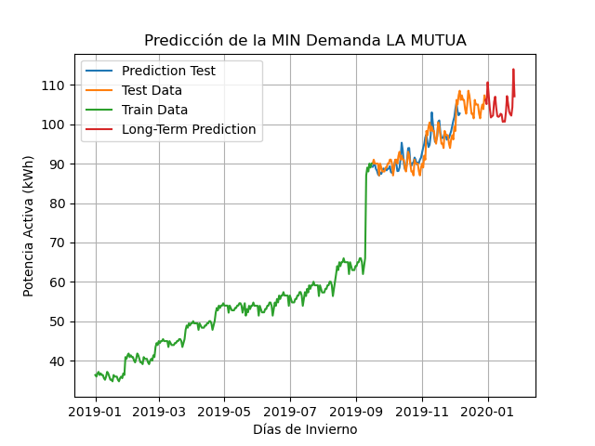
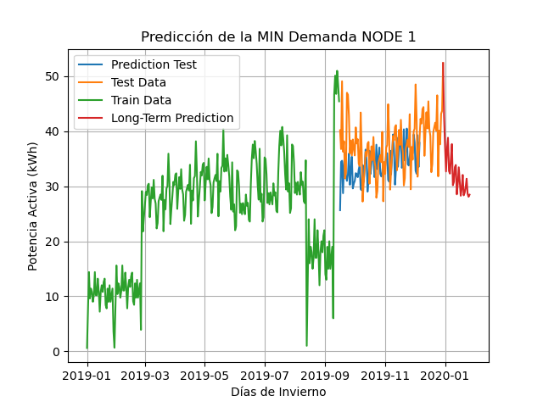
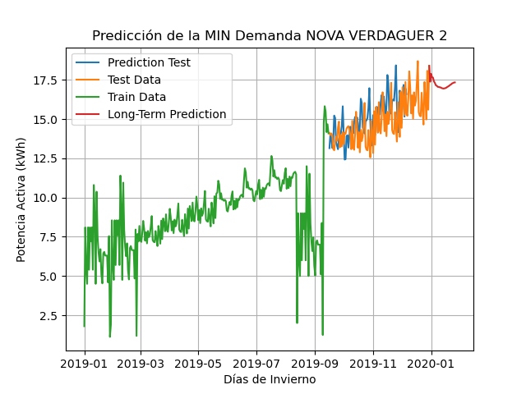
Date_Time | E.T. LA TORRETA | E.T. CUARTEL | E.T. URUGUAI | E.T. PEDRALS | E.T. ECUADOR | E.T. CAN TAPIES | E.T. LLEÓ | E.T. GRANADA | E.T. COSTA BRAVA | E.T. PRADES | E.T. NOVA VERDAGUER 1 | E.T. NOVA VERDAGUER 2 | E.T. FONT DEL CARGOL | E.T. LA MUTUA | E.T. NODE 1 | E.T. NODE 2
1-Feb-23 | 34.83 | 33.25 | 53.36 | 33.97 | 45.68 | 29.14 | 35.51 | 25.95 | 7.71 | 12.97 | 40.18 | 18.39 | 1.89 | 106.14 | 52.38 | 18.16085
2-Feb-23 | 28.63 | 35.88 | 42.07 | 25.73 | 41.97 | 29.54 | 31.14 | 22.85 | 6.58 | 12.65 | 41.62 | 17.38 | 2.10 | 105.08 | 42.74 | 14.97618
3-Feb-23 | 37.48 | 33.02 | 40.55 | 20.89 | 39.64 | 29.64 | 31.26 | 21.56 | 6.14 | 12.26 | 31.68 | 17.88 | 2.11 | 110.63 | 37.23 | 14.42147
4-Feb-23 | 24.35 | 30.70 | 48.90 | 27.84 | 40.21 | 29.48 | 31.23 | 19.77 | 5.90 | 11.82 | 37.22 | 17.68 | 2.11 | 107.25 | 32.68 | 14.16997
5-Feb-23 | 27.74 | 25.15 | 41.92 | 33.91 | 40.01 | 29.56 | 30.11 | 18.83 | 5.86 | 11.38 | 24.41 | 17.64 | 2.11 | 103.99 | 36.81 | 13.75187
6-Feb-23 | 21.72 | 30.31 | 47.99 | 35.42 | 39.84 | 29.59 | 30.79 | 17.52 | 5.92 | 11.05 | 31.53 | 17.40 | 2.12 | 101.69 | 38.82 | 13.09991
7-Feb-23 | 30.59 | 22.80 | 33.41 | 31.54 | 37.78 | 29.48 | 30.58 | 15.79 | 6.00 | 10.76 | 23.62 | 17.30 | 2.10 | 101.97 | 32.77 | 12.6379
8-Feb-23 | 22.54 | 27.43 | 44.60 | 26.35 | 37.84 | 29.61 | 30.60 | 13.26 | 6.08 | 10.50 | 32.39 | 17.15 | 2.10 | 102.21 | 32.29 | 12.37507
9-Feb-23 | 32.16 | 26.47 | 43.52 | 21.35 | 38.86 | 29.47 | 30.94 | 10.00 | 6.18 | 10.29 | 29.73 | 17.12 | 2.11 | 105.67 | 35.11 | 12.55163
10-Feb-23 | 18.64 | 30.30 | 46.56 | 26.76 | 36.29 | 29.44 | 30.38 | 7.03 | 6.23 | 10.11 | 26.57 | 17.05 | 2.11 | 106.97 | 37.67 | 12.87035
11-Feb-23 | 30.40 | 32.83 | 33.70 | 33.43 | 38.55 | 29.34 | 30.53 | 7.08 | 6.25 | 9.97 | 16.62 | 17.05 | 2.11 | 104.08 | 30.19 | 12.86881
12-Feb-23 | 22.74 | 36.91 | 43.40 | 35.05 | 33.66 | 29.26 | 30.35 | 10.28 | 6.25 | 9.88 | 23.64 | 17.03 | 2.11 | 102.04 | 30.77 | 12.46217
13-Feb-23 | 23.23 | 39.08 | 37.50 | 30.21 | 39.09 | 29.07 | 30.23 | 11.84 | 6.25 | 9.82 | 23.81 | 17.02 | 2.11 | 101.85 | 33.47 | 11.92966
14-Feb-23 | 21.73 | 37.55 | 32.63 | 25.89 | 32.45 | 28.97 | 30.40 | 14.85 | 6.24 | 9.76 | 18.47 | 16.98 | 2.10 | 102.03 | 33.87 | 11.57623
15-Feb-23 | 19.68 | 39.09 | 39.16 | 21.27 | 40.35 | 28.85 | 30.08 | 18.54 | 6.22 | 9.74 | 14.53 | 16.96 | 2.09 | 102.64 | 28.53 | 11.48482
16-Feb-23 | 16.87 | 39.32 | 38.39 | 29.80 | 44.21 | 28.80 | 30.16 | 18.02 | 6.20 | 9.74 | 13.49 | 16.95 | 2.08 | 102.48 | 30.46 | 11.53381
17-Feb-23 | 28.56 | 35.39 | 32.84 | 33.61 | 54.18 | 28.72 | 29.84 | 22.06 | 6.19 | 9.75 | 14.46 | 16.96 | 2.07 | 100.59 | 33.44 | 11.53644
18-Feb-23 | 35.47 | 34.08 | 40.91 | 31.66 | 42.23 | 28.72 | 29.47 | 22.96 | 6.20 | 9.76 | 13.14 | 16.97 | 2.07 | 100.70 | 30.84 | 11.27717
19-Feb-23 | 22.24 | 33.43 | 32.34 | 28.55 | 33.52 | 28.66 | 29.22 | 23.15 | 6.22 | 9.78 | 13.52 | 17.00 | 2.06 | 100.63 | 28.27 | 10.70984
20-Feb-23 | 25.46 | 31.14 | 34.88 | 24.66 | 28.63 | 28.57 | 28.87 | 24.75 | 6.23 | 9.82 | 14.38 | 17.05 | 2.05 | 103.09 | 29.60 | 10.16097
21-Feb-23 | 5.72 | 31.16 | 39.89 | 21.92 | 28.50 | 28.51 | 28.89 | 25.72 | 6.23 | 9.85 | 12.06 | 17.08 | 2.05 | 107.11 | 32.06 | 9.95388
22-Feb-23 | 23.19 | 31.81 | 35.74 | 31.60 | 31.84 | 28.42 | 28.74 | 26.65 | 6.22 | 9.88 | 11.94 | 17.12 | 2.04 | 105.19 | 28.34 | 9.99949
23-Feb-23 | 29.11 | 31.86 | 30.35 | 32.47 | 36.38 | 28.34 | 28.51 | 27.51 | 6.22 | 9.93 | 11.95 | 17.17 | 2.04 | 103.20 | 28.81 | 10.02689
24-Feb-23 | 18.46 | 32.48 | 35.60 | 28.06 | 31.99 | 28.25 | 28.24 | 27.82 | 6.20 | 9.98 | 11.39 | 17.21 | 2.04 | 102.51 | 29.81 | 9.93066
25-Feb-23 | 22.98 | 32.36 | 37.10 | 28.05 | 33.66 | 28.15 | 27.85 | 27.64 | 6.16 | 10.02 | 10.69 | 17.27 | 2.04 | 102.17 | 31.36 | 9.81691
26-Feb-23 | 24.14 | 33.24 | 28.58 | 22.43 | 31.24 | 28.04 | 27.61 | 27.08 | 6.10 | 10.08 | 10.70 | 17.30 | 2.04 | 104.31 | 28.60 | 9.70764
27-Feb-23 | 17.81 | 33.23 | 32.37 | 24.85 | 30.57 | 27.94 | 27.48 | 26.52 | 6.06 | 10.13 | 11.13 | 17.33 | 2.04 | 113.95 | 28.08 | 9.54615
28-Feb-23 | 23.57 | 30.03 | 34.49 | 30.60 | 35.80 | 27.84 | 27.35 | 25.62 | 6.04 | 10.19 | 11.45 | 17.34 | 2.04 | 107.06 | 28.46 | 9.30638

RMSE | 12.16 | 3.85 | 9.41 | 9.67 | 15.11 | 2.77 | 3.21 | 6.05 | 1.19 | 3.14 | 8.11 | 1.47 | 0.44 | 2.40 | 6.42 | 4.11

 | 0 | 1 | 2 | 3 | 4 | 5 | 6 | 7 | 8 | 9 | 10 | 11 | 12 | 13 | 14 | 15

LT Anually MAX
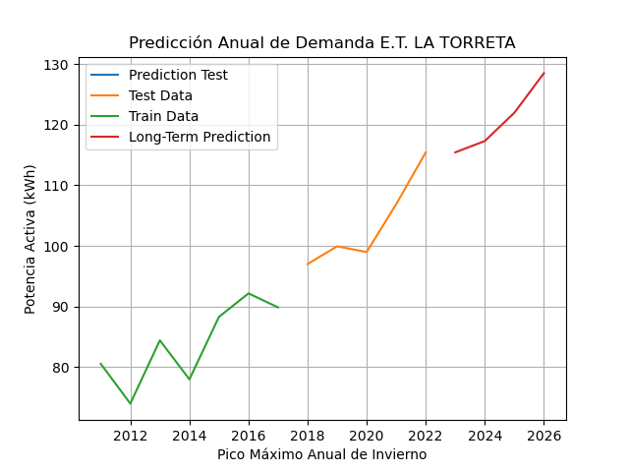
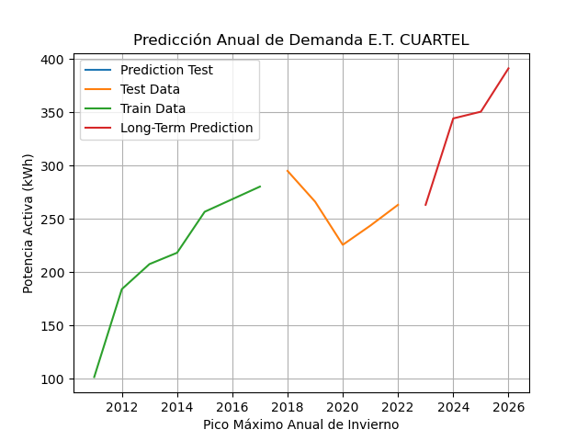
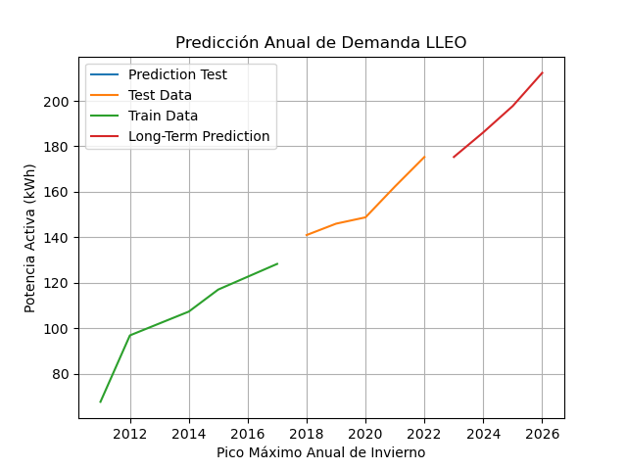
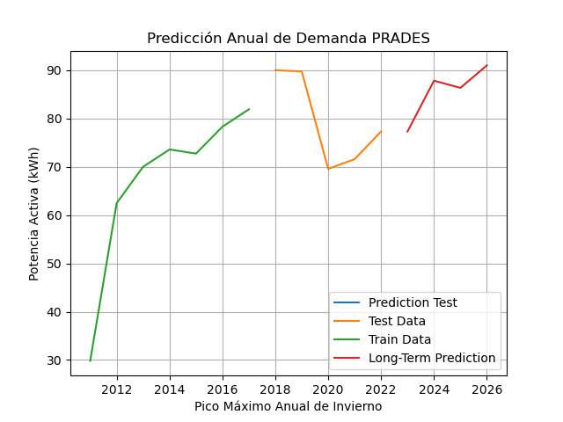
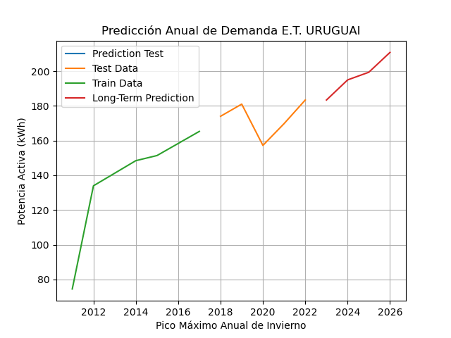
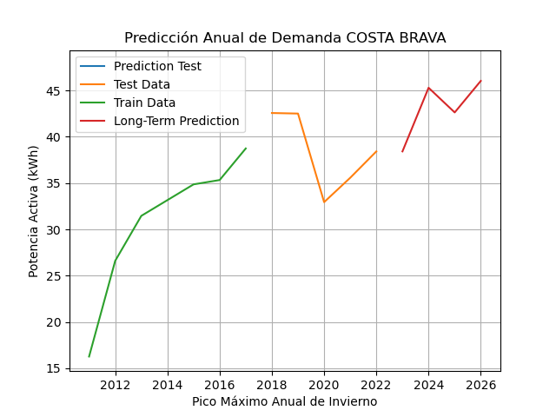
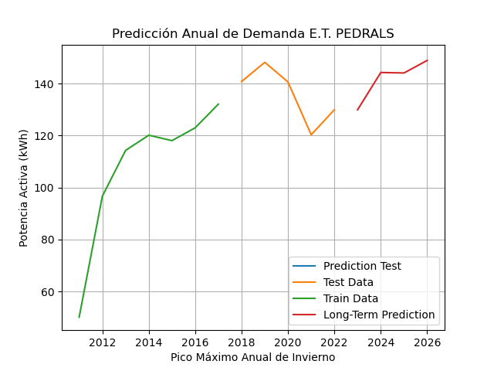
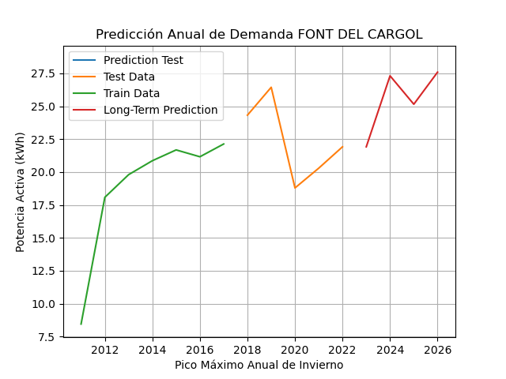
Date_Time | E.T. LA TORRETA | E.T. CUARTEL | E.T. URUGUAI | E.T. PEDRALS | E.T. ECUADOR | E.T. CAN TAPIES | E.T. LLEÓ | E.T. GRANADA | E.T. COSTA BRAVA | E.T. PRADES | E.T. NOVA VERDAGUER 1 | E.T. NOVA VERDAGUER 2 | E.T. FONT DEL CARGOL | E.T. LA MUTUA | E.T. NODE 1 | E.T. NODE 2
2023 | 115.45 | 263.17 | 183.37 | 129.90 | 132.41 | 128.91 | 175.33 | 109.89 | 38.42 | 77.31 | 131.06 | 65.95 | 21.92 | 205.29 | 140.52 | 94.26845
2024 | 117.32 | 344.23 | 194.96 | 144.22 | 172.71 | 134.94 | 186.16 | 111.75 | 45.30 | 87.83 | 147.28 | 75.82 | 27.31 | 236.11 | 147.80 | 89.24317
2025 | 122.00 | 350.58 | 199.37 | 144.04 | 166.11 | 147.25 | 197.75 | 111.39 | 42.63 | 86.34 | 153.24 | 75.91 | 25.15 | 254.59 | 146.94 | 90.30075
2026 | 128.53 | 391.23 | 210.80 | 148.87 | 184.18 | 160.21 | 212.33 | 115.87 | 46.04 | 90.99 | 164.64 | 81.21 | 27.59 | 279.28 | 151.54 | 93.85953

RMSE | 9.64 | 7.56 | 7.97 | 9.24 | 31.54 | 33.26 | 35.28 | 17.77 | 5.22 | 0.94 | 35.97 | 15.24 | 4.28 | 66.37 | 6.92 | 8.37
Index | 0 | 1 | 2 | 3 | 4 | 5 | 6 | 7 | 8 | 9 | 10 | 11 | 12 | 13 | 14 | 15

LT Anually MIN
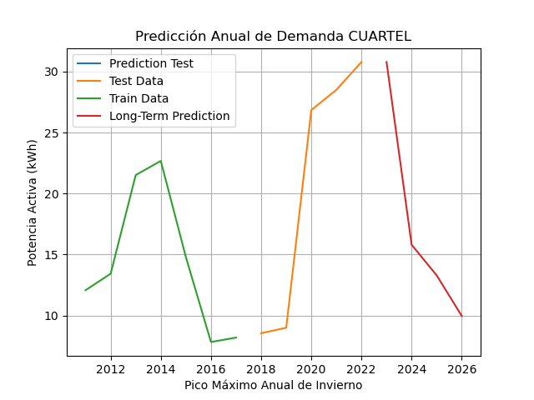
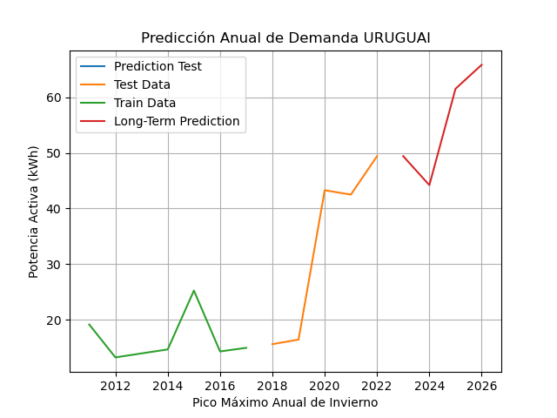
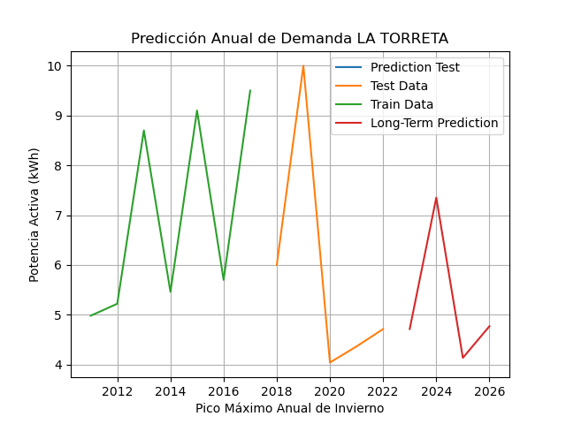
Date_Time | E.T. LA TORRETA | E.T. CUARTEL | E.T. URUGUAI | E.T. PEDRALS | E.T. ECUADOR | E.T. CAN TAPIES | E.T. LLEÓ | E.T. GRANADA | E.T. COSTA BRAVA | E.T. PRADES | E.T. NOVA VERDAGUER 1 | E.T. NOVA VERDAGUER 2 | E.T. FONT DEL CARGOL | E.T. LA MUTUA | E.T. NODE 1 | E.T. NODE 2
2023 | 4.71 | 30.79 | 49.41 | 6.04 | 0.40 | 26.98 | 31.54 | 4.37 | 3.86 | 0.24 | 37.01 | 14.65 | 1.68 | 98.28 | 31.74 | 12.56
2024 | 6.56 | 14.30 | 34.96 | 11.87 | 0.82 | 34.36 | 13.66 | 2.06 | 0.78 | 0.20 | 42.32 | 14.16 | 1.93 | 94.86 | 26.26 | 10.05
2025 | 4.17 | 13.49 | 48.84 | 8.56 | 0.74 | 38.51 | 16.14 | 1.29 | 0.71 | 0.20 | 67.08 | 26.37 | 1.93 | 108.91 | 34.67 | 16.37
2026 | 4.67 | 11.53 | 47.60 | 10.71 | 0.83 | 46.95 | 17.76 | 0.99 | 0.54 | 0.20 | 79.89 | 30.00 | 2.14 | 115.30 | 36.44 | 22.88
RMSE | 1.08 | 0.75 | 9.27 | 3.19 | 10.12 | 12.18 | 0.37 | 3.70 | 0.36 | 0.19 | 16.43 | 5.34 | 0.30 | 24.67 | 14.15 | 3.01

